2020_05_data
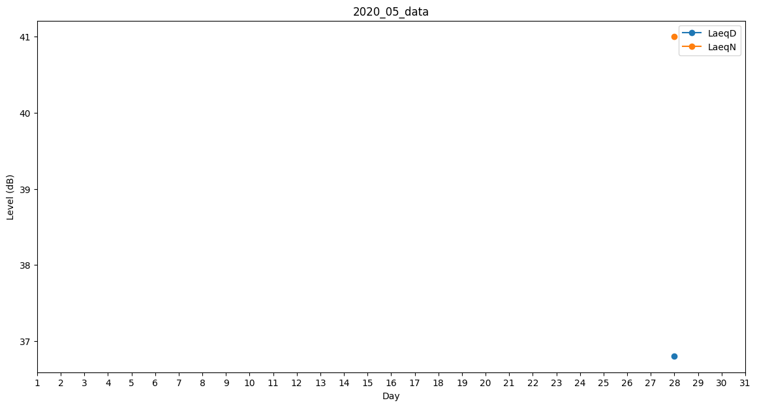
Day | LaeqD | LaeqN
1 | 32.1 | 0
2 | 0 | 0
3 | 32.9 | 0
4 | 29.5 | 0
5 | 33.6 | 0
6 | 33.6 | 0
7 | 32.1 | 0
8 | 0 | 0
9 | 0 | 0
10 | 0 | 0
11 | 25.9 | 0
12 | 27.8 | 0
13 | 25.9 | 0
14 | 32.1 | 0
15 | 32.1 | 0
16 | 0 | 0
17 | 25.9 | 0
18 | 0 | 36.3
19 | 0 | 0
20 | 36.8 | 0
21 | 32.9 | 0
22 | 0 | 0
23 | 0 | 0
24 | 25.9 | 0
25 | 32.1 | 0
26 | 0 | 0
27 | 34.7 | 0
28 | 36.8 | 41
29 | 27.8 | 0
30 | 30.1 | 0
31 | 0 | 0

